Lagrange vs Cuadratica 1
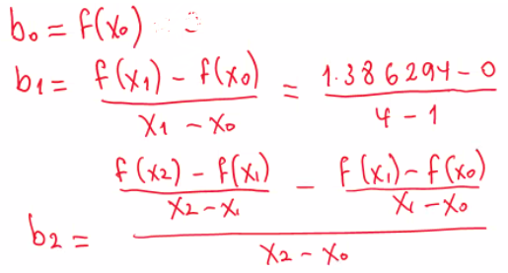
m | 2
posicion 0 | posicion 1 | posicion 2
x0 | x1 | x2 | x
6 | -2 | -4 | -1 |  |  |  |  |  |  |  |  |  |  | Lagrange
F(x0) | F(x1) | F(x2)
48 | 0 | 8
F[2][x) | 1.8
 | 0
 | -2.8
 | -1

Interpolacion Cuadratica o Newton diferencias Divididas

m | X0 | x1 | x2 | X | F(x0) | F(x1) | F(x2) | F(x) | b0 | b1 | b2 | F(x) calculada | Ea | No hay valor para F(x) , asi que no se puede calcular el error
2 | 6 | -2 | -4 | -1 | 48 | 0 | 8 |  | 48 | 6 | 1 | -1 | #DIV/0!

Lagrange vs Cuadratica 2
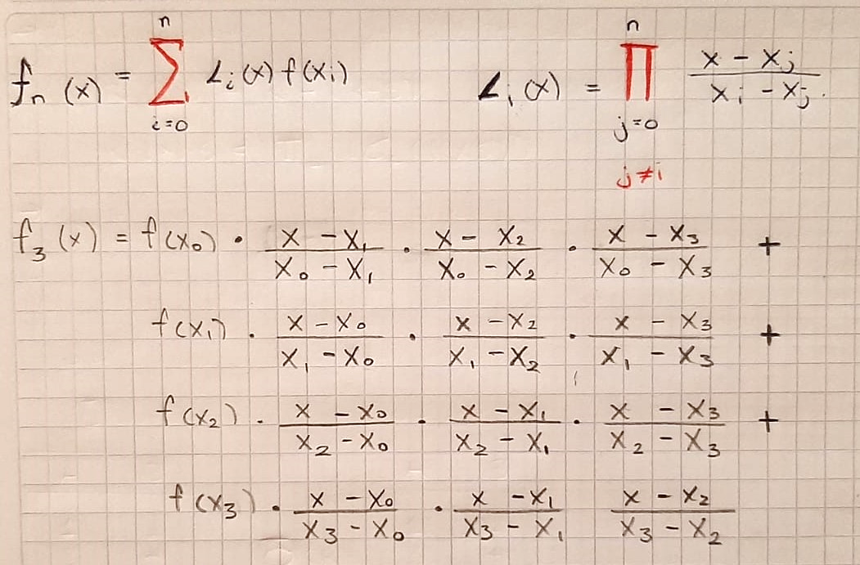
m | 3
posicion 0 | posicion 1 | posicion 2 | posicion 3
x0 | x1 | x2 | x3 | x
4 | -4 | 3 | -6 | -1
F(x0) | F(x1) | F(x2) | F(x3)
78 | -210 | 28 | -602
F[3](x) | -58.5
 | -187.5
 | 33.333333333
 | 200.66666667
 | -12

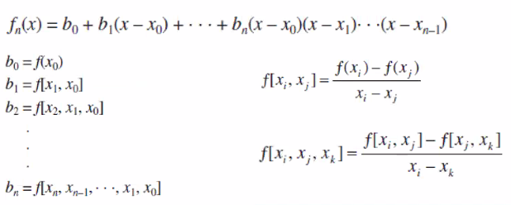
Cuadratica

m | X0 | x1 | x2 | X3 | X
3 | 4 | -4 | 3 | -6 | -1
 | F(x0) | F(x1) | F(x2) | F(x3) | F(x)
 | 78 | -210 | 28 | -602

 | F[x0] | F[x1,X0] | F[X2,X1] | F[X3,X2] | F[X2,X1,X0] | F[X3,X2,X1] | F[X3,X2,X1,X0]
 | 78 | 36 | 34 | 70 | 2 | -18 | 2

 | b0 | b1 | b2 | b3
 | 78 | 36 | 2 | 2

 | F(x) calculada | Ea
 | -12 | #DIV/0!

